Лист1
Перемножение матриц путем дискретной свертки

Даны матрицы для перемножения методом скручивания

А | 0 | 1 | 2 | B | 0 | 1 | 2 | 3
 | 3 | 4 | 5 |  | 4 | 5 | 6 | 7
 |  |  |  |  | 8 | 9 | 10 | 11
 |  |  |  |  | 12 | 13 | 14 | 15

Шаги решения

1. Представить матрицы в виде векторов и определим тот, у которого меньше элементов:

 | v | [0, 1, 2, 3, 4, 5] |  | b | [0, 1, 2, 3, 4, 5, 6, 7, 8, 9, 10, 11, 12, 13, 14, 15]

2, 3. Представить большую матрицу в виде определенной прямоугольной матрицы с размерностью ряда равной размерности меньшего вектора. Каждый ряд матрицы свертки представляет с собой последовательное подставление элементов из вектораю. Умножить эту матрицу на вектор v (∑Mji*vj). Число элеметов найденного вектора будет равно сумме чисел элементов изначальных векторов - 1 (count(A) + count(B) - 1):

Номер элемента матрицы v |  | 0 | 1 | 2 | 3 | 4 | 5
 | [ | 0 | 0 | 0 | 0 | 0 | 0 | ] |  |  |  |  |  | [ | 0 | ]
 |  | 1 | 0 | 0 | 0 | 0 | 0 |  |  |  |  |  |  |  | 0
 |  | 2 | 1 | 0 | 0 | 0 | 0 |  |  |  |  |  |  |  | 1
 |  | 3 | 2 | 1 | 0 | 0 | 0 |  |  |  |  |  |  |  | 4
 |  | 4 | 3 | 2 | 1 | 0 | 0 |  |  |  |  |  |  |  | 10
 |  | 5 | 4 | 3 | 2 | 1 | 0 |  |  |  |  |  |  |  | 20
 |  | 6 | 5 | 4 | 3 | 2 | 1 |  |  |  |  |  |  |  | 35
 |  | 7 | 6 | 5 | 4 | 3 | 2 |  |  | [ | 0 | ] |  |  | 50
 |  | 8 | 7 | 6 | 5 | 4 | 3 |  |  |  | 1 |  |  |  | 65
 |  | 9 | 8 | 7 | 6 | 5 | 4 |  |  |  | 2 |  |  |  | 80
 |  | 10 | 9 | 8 | 7 | 6 | 5 |  | X |  | 3 |  | = |  | 95
 |  | 11 | 10 | 9 | 8 | 7 | 6 |  |  |  | 4 |  |  |  | 110
 |  | 12 | 11 | 10 | 9 | 8 | 7 |  |  |  | 5 |  |  |  | 125
 |  | 13 | 12 | 11 | 10 | 9 | 8 |  |  |  |  |  |  |  | 140
 |  | 14 | 13 | 12 | 11 | 10 | 9 |  |  |  |  |  |  |  | 155
 |  | 15 | 14 | 13 | 12 | 11 | 10 |  |  |  |  |  |  |  | 170
 |  | 0 | 15 | 14 | 13 | 12 | 11 |  |  |  |  |  |  |  | 185
 |  | 0 | 0 | 15 | 14 | 13 | 12 |  |  |  |  |  |  |  | 184
 |  | 0 | 0 | 0 | 15 | 14 | 13 |  |  |  |  |  |  |  | 166
 |  | 0 | 0 | 0 | 0 | 15 | 14 |  |  |  |  |  |  |  | 130
 |  | 0 | 0 | 0 | 0 | 0 | 15 |  |  |  |  |  |  |  | 75

РЕШЕНИЕ МЕТОДОМ ВИНОГРАДА

1. Представить бОльшую матрицу в виде определенной прямоугольной матрицы с размерностью ряда размерности вектора мЕньшей матрицы. Другими словами - выполнить свертку матрицы для дальнейшего умножения

 | v | [0, 1, 2, 3, 4, 5] |  | .-> | меньшая матрица в виде вектора

0 | 1 | 2 | 3 |  | 0 | 1 | 2 | 3 |  | 0 | 1 | 2 | 3
4 | 5 | 6 | 7 |  | 4 | 5 | 6 | 7 |  | 4 | 5 | 6 | 7
8 | 9 | 10 | 11 |  | 8 | 9 | 10 | 11 |  | 8 | 9 | 10 | 11
12 | 13 | 14 | 15 |  | 12 | 13 | 14 | 15 |  | 12 | 13 | 14 | 15

0 | 1 | 2 | 3 |  | 0 | 1 | 2 | 3 |  | 0 | 1 | 2 | 3
4 | 5 | 6 | 7 |  | 4 | 5 | 6 | 7 |  | 4 | 5 | 6 | 7
8 | 9 | 10 | 11 |  | 8 | 9 | 10 | 11 |  | 8 | 9 | 10 | 11
12 | 13 | 14 | 15 |  | 12 | 13 | 14 | 15 |  | 12 | 13 | 14 | 15

M | 0 | 1 | 2 | 4 | 5 | 6
 | 1 | 2 | 3 | 5 | 6 | 7
 | 4 | 5 | 6 | 8 | 9 | 10
 | 5 | 6 | 7 | 9 | 10 | 11
 | 8 | 9 | 10 | 12 | 13 | 14
 | 9 | 10 | 11 | 13 | 14 | 15

2. Перемножим полученные матрицу и вектор меж собой:

 | a) Без использования алгоритма Винограда (∑Mij*vj) |  |  |  |  |  |  |  |  | /-----> | https://russianblogs.com/article/21461055472/

Вектор v |  | Матрица M
0 |  | 0 | 1 | 2 | 4 | 5 | 6 |  | 67
1 |  | 1 | 2 | 3 | 5 | 6 | 7 |  | 82
2 | Х | 4 | 5 | 6 | 8 | 9 | 10 | = | 127 | = | R | 67 | 82 | 127
3 |  | 5 | 6 | 7 | 9 | 10 | 11 |  | 142 |  |  | 142 | 187 | 202
4 |  | 8 | 9 | 10 | 12 | 13 | 14 |  | 187
5 |  | 9 | 10 | 11 | 13 | 14 | 15 |  | 202

 | a) С использованием алгоритма Винограда |  |  |  |  |  |  |  |  | /-----> | https://digitrain.ru/articles/332931/ |  |  |  |  |  | https://math.fandom.com/ru/wiki/Алгоритм_Копперсмита_—_Винограда
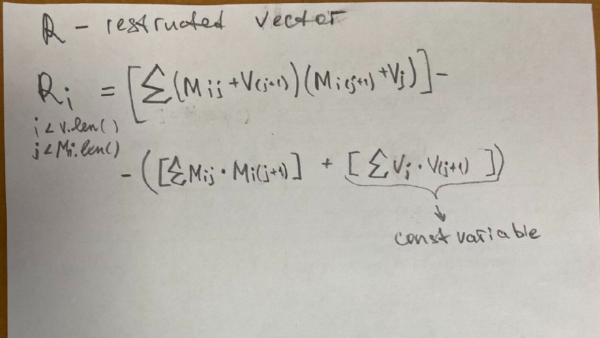
Вектор v |  | Матрица M
0 |  | 0 | 1 | 2 | 4 | 5 | 6 |  | 67
1 |  | 1 | 2 | 3 | 5 | 6 | 7 |  | 82
2 | Х | 4 | 5 | 6 | 8 | 9 | 10 | = | 127 | = | R | 67 | 82 | 127
3 |  | 5 | 6 | 7 | 9 | 10 | 11 |  | 142 |  |  | 142 | 187 | 202
4 |  | 8 | 9 | 10 | 12 | 13 | 14 |  | 187
5 |  | 9 | 10 | 11 | 13 | 14 | 15 |  | 202

 |  | Матрица будет такой, если длинный край будет вертикально а не горизонтально
 |  | 0 | 1 | 4 | 5 | 8 | 9 |  |  | 101
 |  | 1 | 2 | 5 | 6 | 9 | 10 |  |  | 116
 |  | 2 | 3 | 6 | 7 | 10 | 11 |  |  | 131
 |  | 4 | 5 | 8 | 9 | 12 | 13 |  |  | 161
 |  | 5 | 6 | 9 | 10 | 13 | 14 |  |  | 176
 |  | 6 | 7 | 10 | 11 | 14 | 15 |  |  | 191

